Sheet1
Scene No. | 1
Quest Title | 度假胜地
Quest Log | 回复爱美丽
Map No. | 46
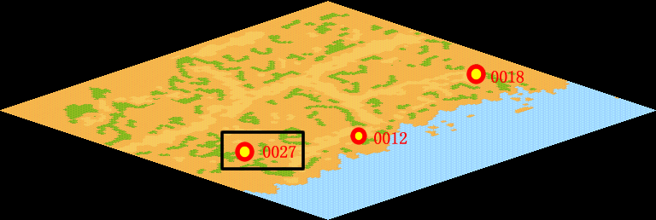
NPC No. | 27
Condition
Dialog | 夏威夷海滩位于火奴鲁鲁岛上，是世界上最有名的海滩之一。在夏威夷海滩上，你可以看到来自世界各地的游客们和很多名人。游览夏威夷海滩的最佳时间是从12月的中旬到第二年的3月底，夏天的气温保持在30℃左右。
Select
Result | 1:Scene002

NPC No. | 37
Condition
Dialog | 自由地去旅行真是一种令人向往的生活啊！
Select | 1：确定
Result | 1：关闭对话框

ScriptFile | Qlog-0102-001.scr
 | Q0027-0102-001.scr
 | Q0037-0102-001.scr

